Claims NL(BCAB9101130100)
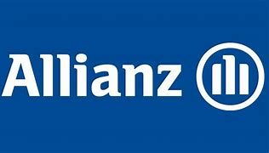 |  |  |  |  | Voice of the Customer - Feedback collected

Title | KlantenNamen | ContactNummer | Email | Interactie | Vraag1 | Vraag2 | Vraag3 | Vraag4 | Vraag5 | Vraag6 | Vraag7 | Vraag8
Mevr. Echtg. | Mia Van Eynde | NCN100639080 | mia.claessens@telenet.be | BE Motor Claim Settlement | 4 | --- | 4 | 5 | 4 | --- | 5 | Doe zo voort! Mia Van Eynde ex bedrijfs Juriste in Allianz Group

